유천설치위치
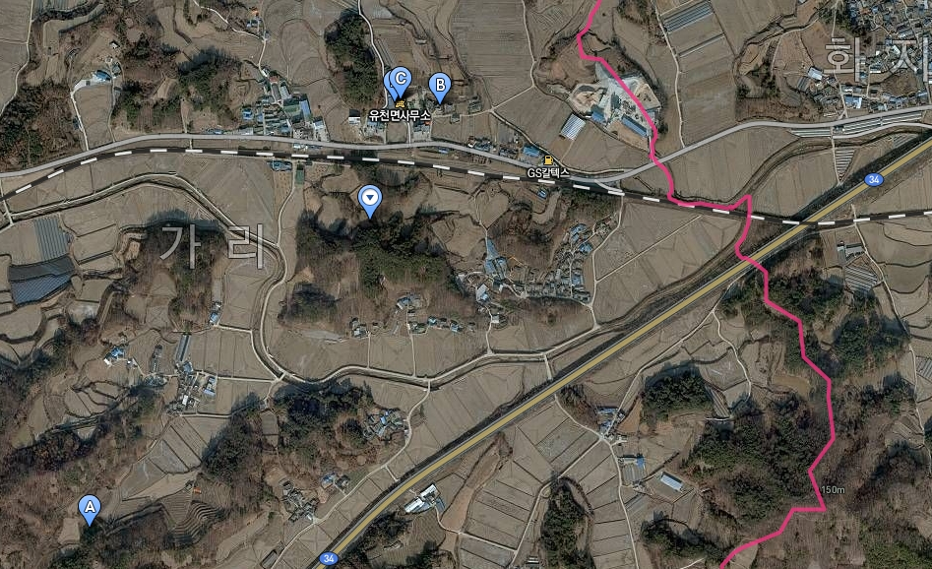
 |  | 농산물 도난방지용 CCTV 설치예정지 1

설치 장소 | 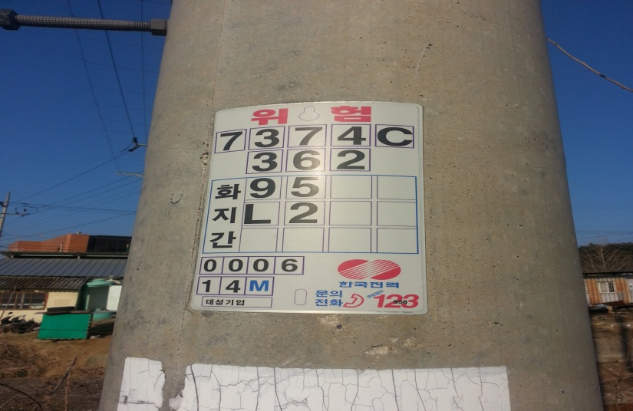 |  | 풍경 사진 | 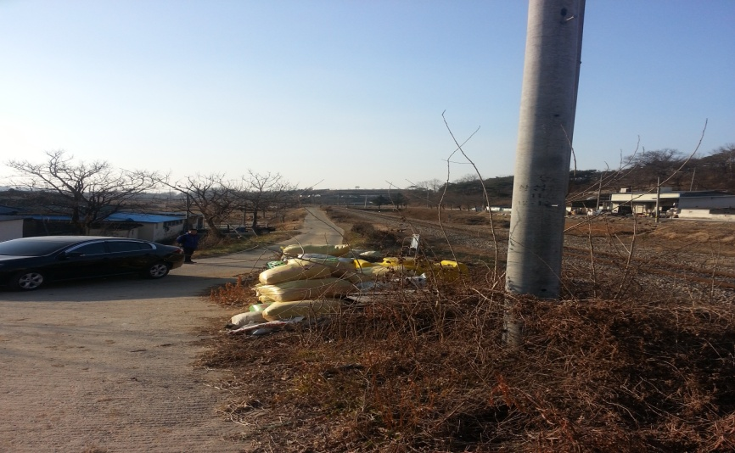 | 수 량

 |  |  |  |  | 1

 | 7374C362 화지간 95L2 |  |  | 유천면 가리 326 인근

 |  | 농산물 도난방지용 CCTV 설치예정지 2

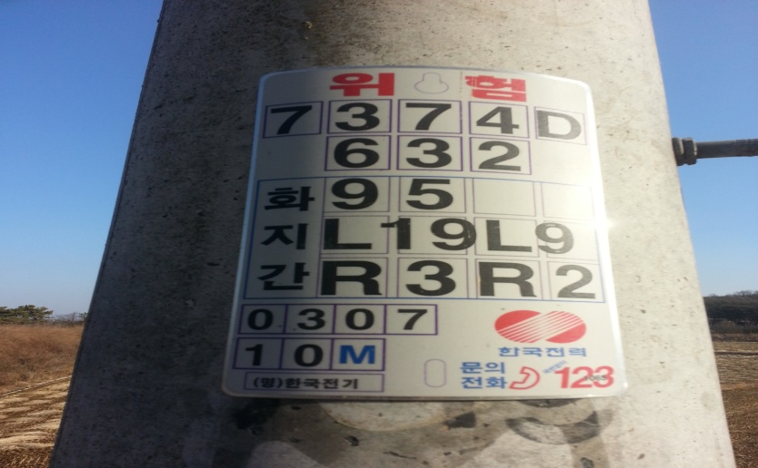 설치 장소 |  |  | 풍경 사진 | 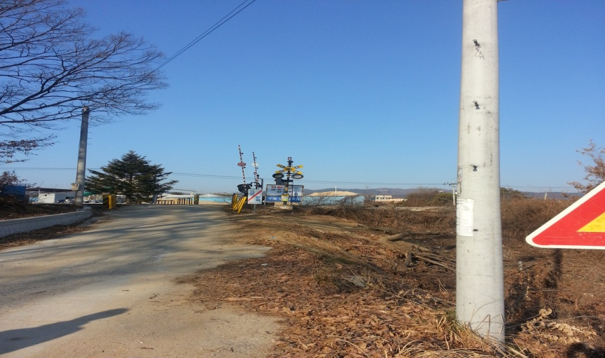 | 수 량

 |  |  |  |  | 1

 | 7374D화지간95L19R3R2 |  |  | 예천군 유천면 가리184-5

 |  | 농산물 도난방지용 CCTV 설치예정지 3

설치 장소 | 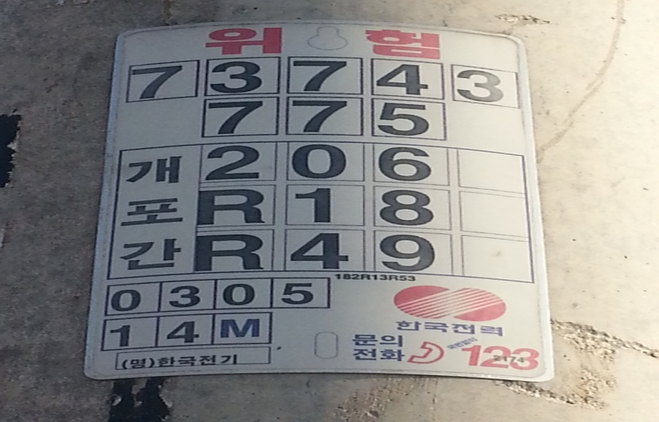 |  | 풍경 사진 | 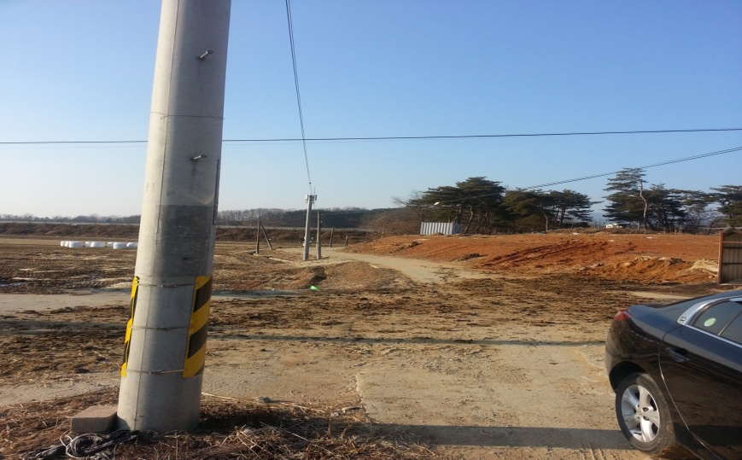 | 수 량

 |  |  |  |  | 1

 | 73743775개포간206R18R49 |  |  | 예천군 유천면 920인근

농산물 도난방지용 CCTV 설치예정 위치도

